상품제안서
베온 초슬림 맥세이프 고속무선보조배터리 5000mAh | 상품코드: S42478

 |  |  |  |  |  |  | 02-713-8555 | www.synergygift.co.kr
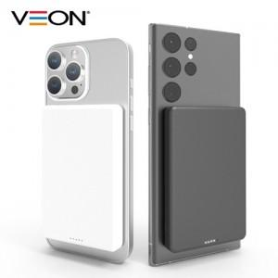

【상세/제작정보】 | 15W 무선 고속충전, 유선 PD20W 고속충전 울트라 슬림 보조배터리

【인쇄/포장옵션】 | 레이저, 풀칼라 / 포장지포장

【공급단가】 | 수량 | 50~ | 100~ | 500~ | 1,000~ | 3,000~
*VAT별도 | 단가 | 12,000원 | 11,700원 | 11,200원 | 10,900원 | 10,600원

【상품 URL】 | https://www.synergygift.co.kr:443/src/goods_detail.php?gdno=42478

